关系图
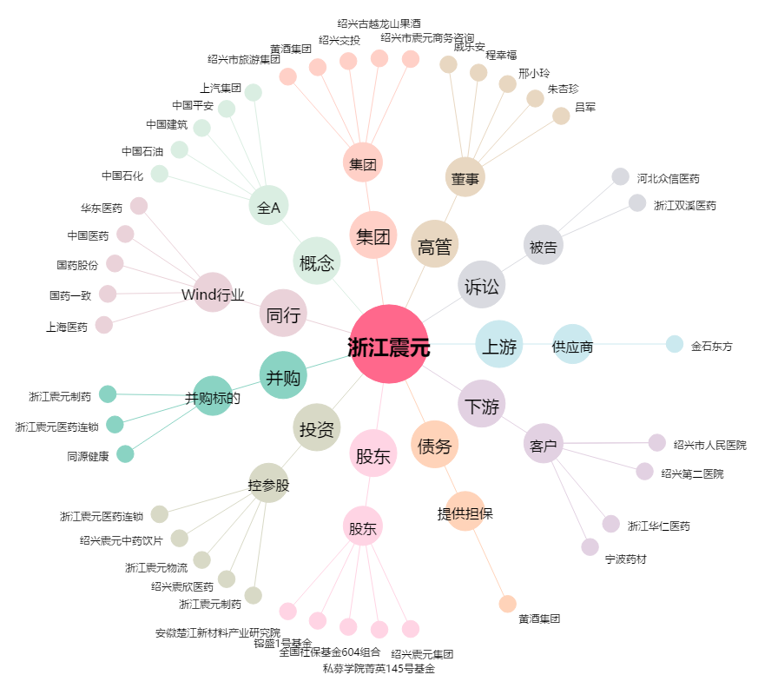
浙江震元[000705.SZ] - 关系概览图

